关系图
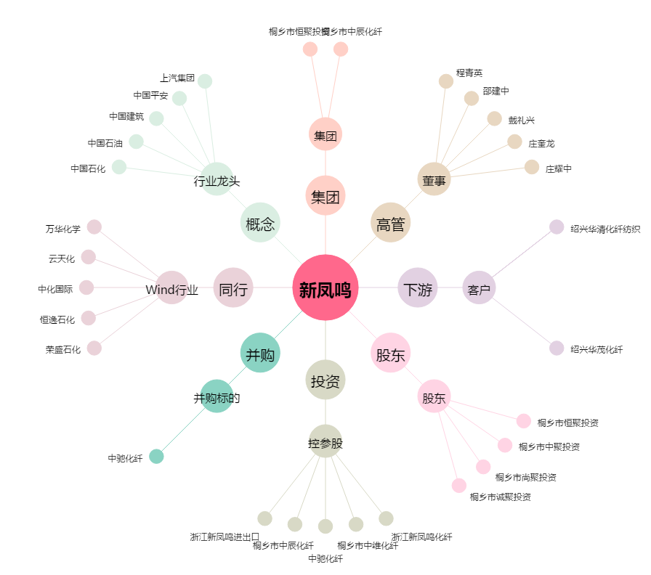
新凤鸣[603225.SH] - 关系概览图

